記載例
有症状者記録表の入力方法

黄色いセル（枠）に『初発例が発生した日時』をご記入いただくと、自動で日時が設定されます
【有症状者記録表】 |  |  |  |  | 施設名： | 〇〇保育園

 |  |  |  |  |  |  |  |  |  |  |  |  | ↓初発が発生した日をご記入ください
No. | 氏名 | 性別 | 所属 | 受診 | 診断名 | 症 状 |  |  |  |  |  | 施設内での 嘔吐・下痢 日時（場所） | 2024-04-01 | 2024-04-02 | 2024-04-03 | 2024-04-04 | 2024-04-05 | 2024-04-06 | 2024-04-07 | 2024-04-08 | 2024-04-09 | 2024-04-10 | 2024-04-11
 |  |  |  |  |  | 嘔吐 | 歐気 | 下痢 | 腹痛 | 発熱 | 発疹
呈している症状及び回復状況、をご記入ください
例 | ○○ ○○ | 男 | 1歳児 | 有 | 感染性 胃腸炎 | ○ | ○ |  |  |  |  | 〇／〇 〇〇保育室 | 嘔吐 欠席 | 嘔吐 欠席 | 嘔気 欠席 | 回復 登園 |  |  |  | 吐き気 早退 | 吐き気 欠席 | 回復 欠席 | 回復 登園
枠が不足した場合は、付け足してください
───枠の付け足し方───
①枠の終わりの列を選択
②枠の右上にカーソルを合わせて、
十時カーソルを表示させる
③クリックしながら右へずらす
1 | 市川 花子 | 男 | 1歳児 | 有 | 感染性胃腸炎 | 〇 |  |  |  |  |  | 4/1 1歳児保育室 | 嘔吐早退 | 嘔吐欠席 | 回復欠席 | 回復登園
2 | K M | 女 | 2歳児 | 有 | なし | 〇 |  |  |  |  |  | ー |  | 嘔吐欠席 | 回復登園 |  |  | 嘔吐欠席
すでに発症している者が再度症状を呈した場合、
横に続けてご記入ください
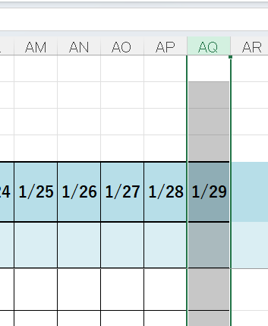
①クリック
②十字カーソル
③右にずらす
3 | T Y | 女 | 1歳児 | 無 |  |  | 〇 |  |  |  |  | ー
4 | B E | 男 | 3歳児 | 有 | お腹の風邪 | 〇 | 〇 |  |  |  |  | 4/3 エントランス
施設にて識別が可能であれば、イニシャルや伏字でも構いません
5
6
7
8
9
10
家庭内感染が疑われる兄弟等、施設経由の感染ではない場合は表に含めないでください
（判断に迷う場合はご記入ください）

